figma
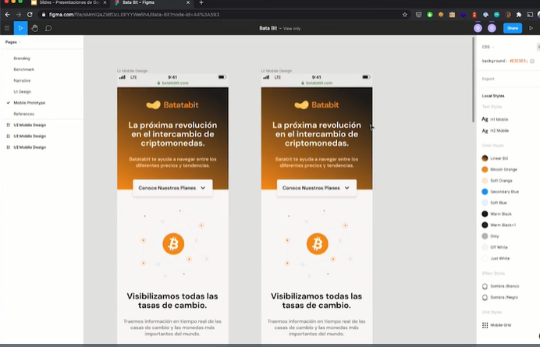
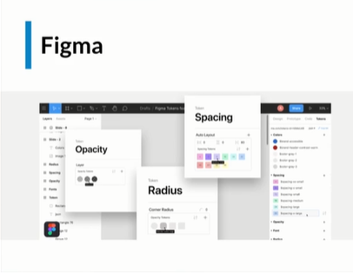

HERAMIENTO DE DISEÑADORES

arquitectura inicial
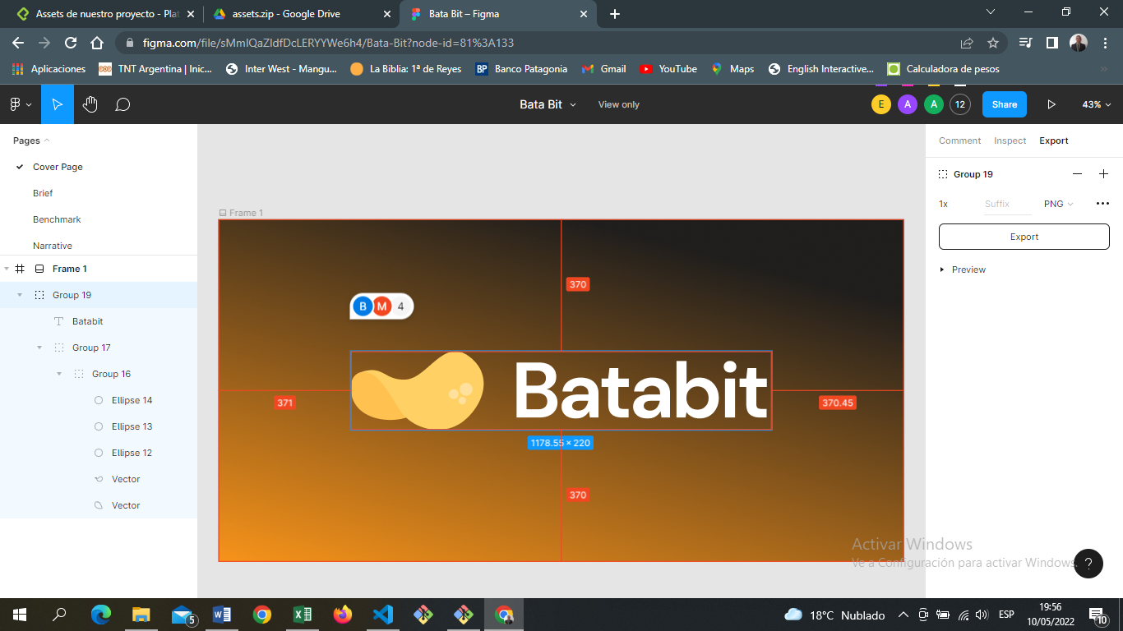

fuentes
ojo solo deben ser 2 tipos de fuentes |  | dm sans

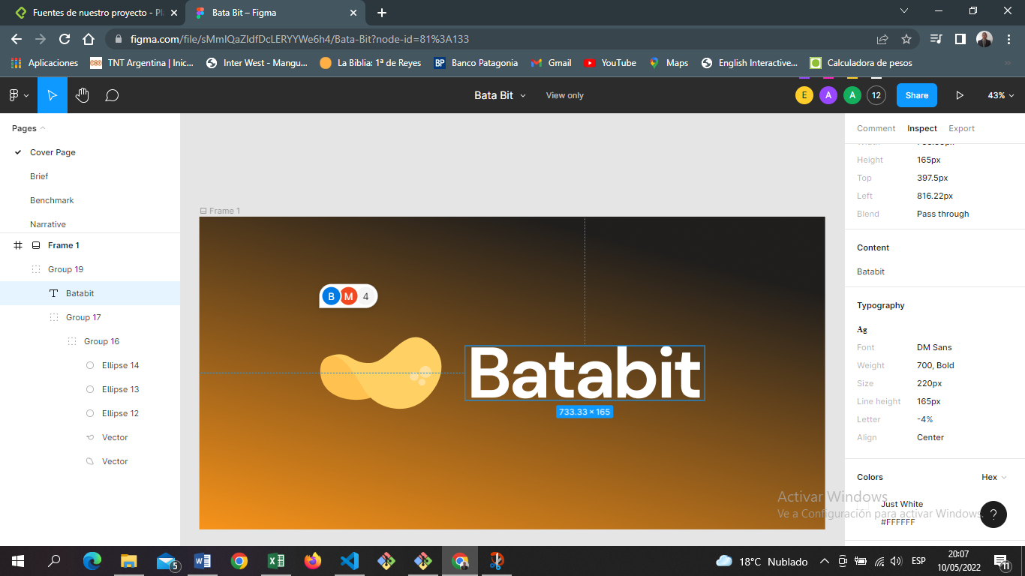

 | google fonts
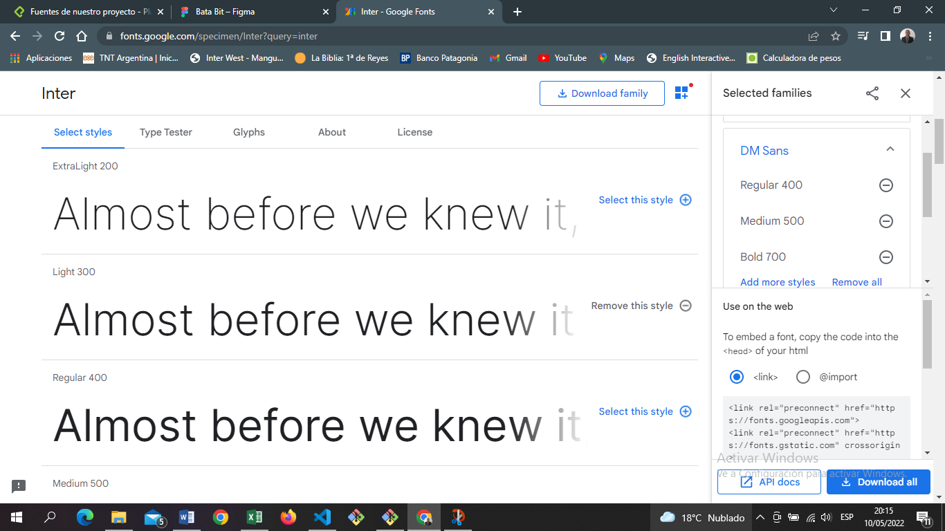

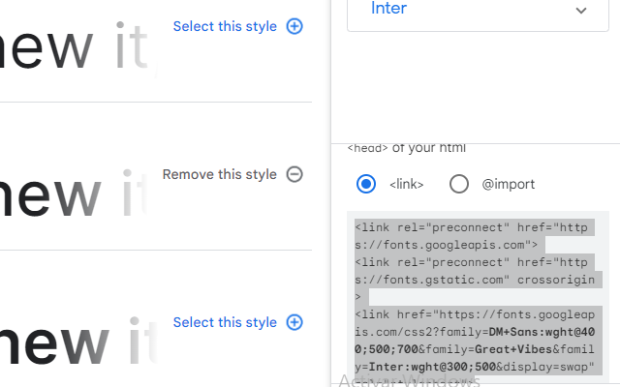

 |  |  | copiamos este link y lo pegamos debajo de title

estilos bases
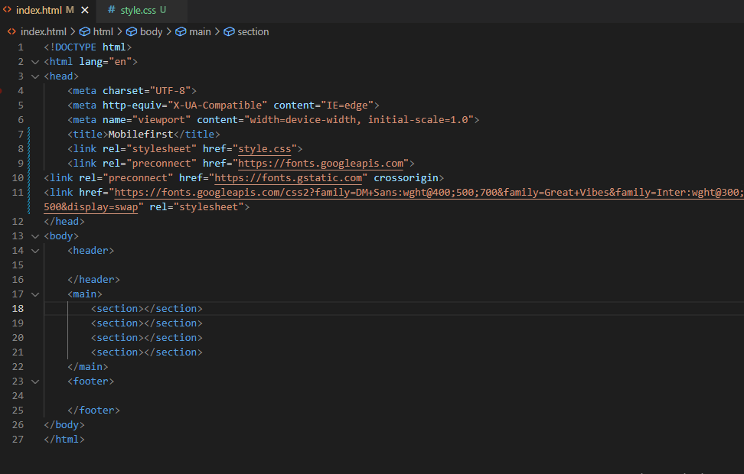
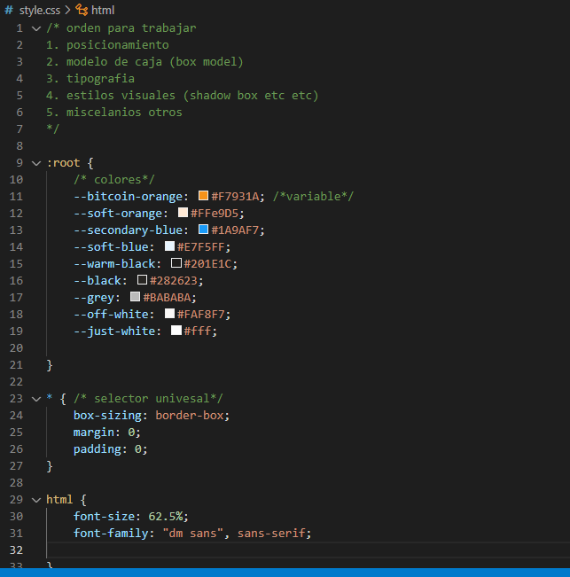

header
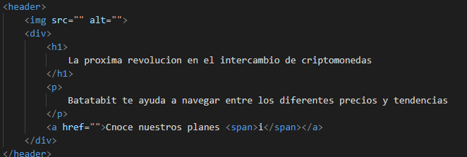
RECOMENDACIÓN; LAS PAGINAS SOLO DEBEN TENER UN TEXTO H1

 | etiqueta para icono

clases bem header
